01_模型结果
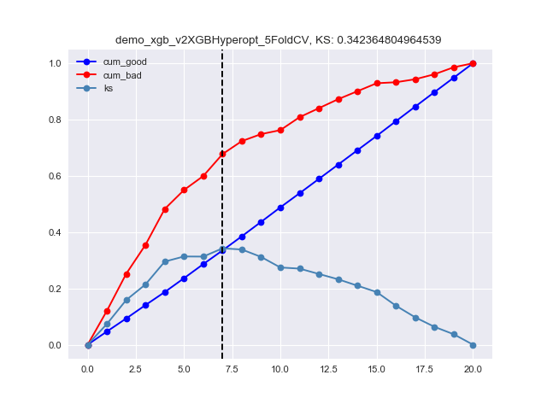
样本统计
 | split | total | good | bad | rate | dist
 | train | 4408 | 4208 | 200 | 0.045372050817 | 0.69990473166
 | test | 1890 | 1808 | 82 | 0.043386243386 | 0.30009526834
 | sum | 6298 | 6016 | 282 | 0.044776119403 | 1

好坏分布
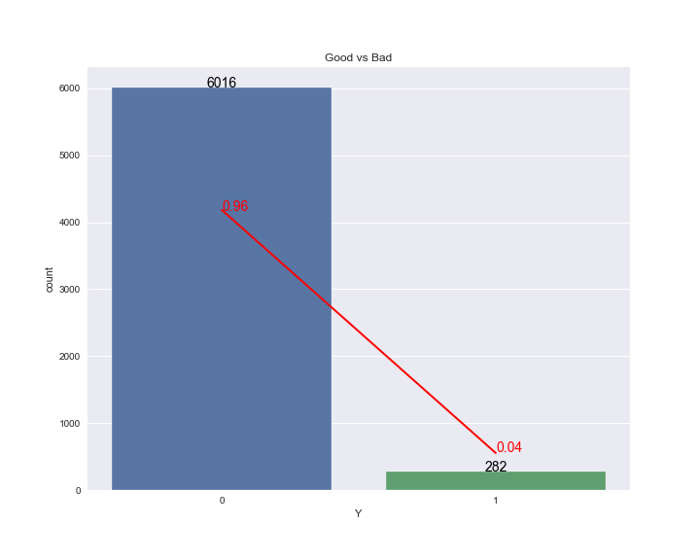

XGBExp_TRAIN_KS
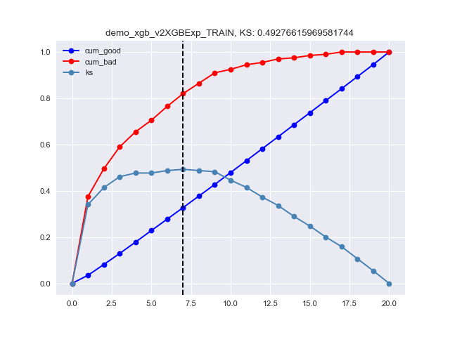

XGBExp_TEST_KS
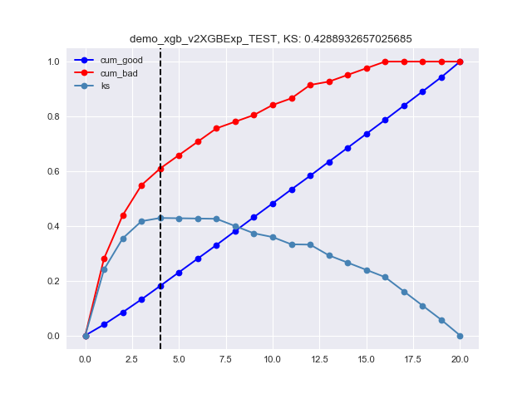

XGBExp_CV5_KS
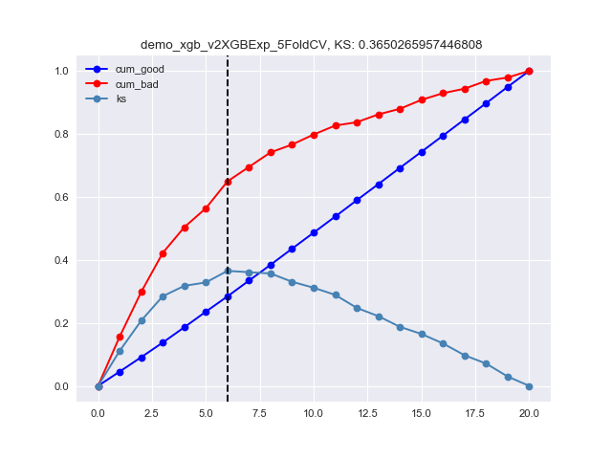

XGBGrid_TRAIN_KS
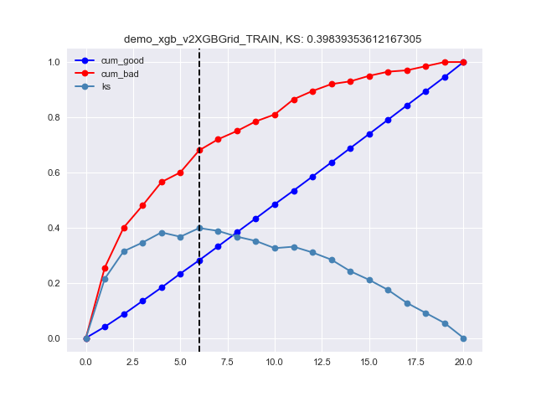

XGBGrid_TEST_KS
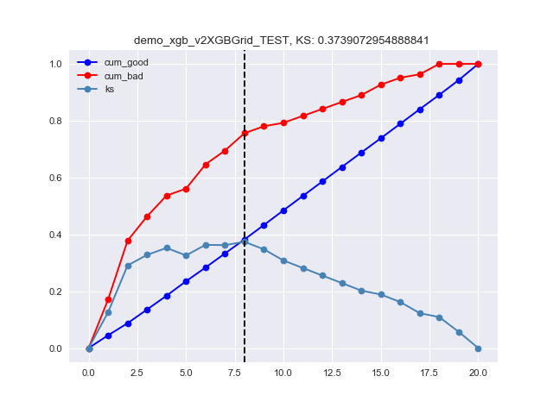

XGBGrid_CV5_KS
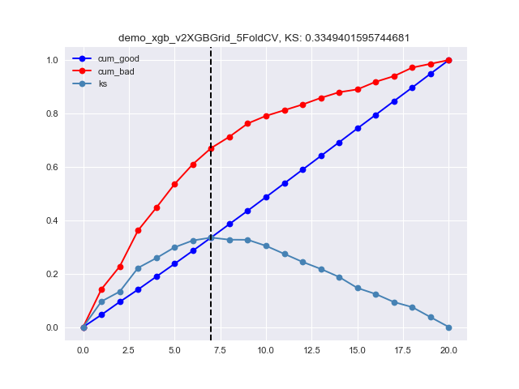

XGBRandom_TRAIN_KS


XGBRandom_TEST_KS


XGBRandom_CV5_KS
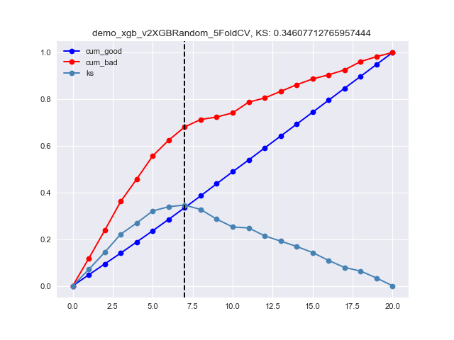

XGBHyperopt_TRAIN_KS
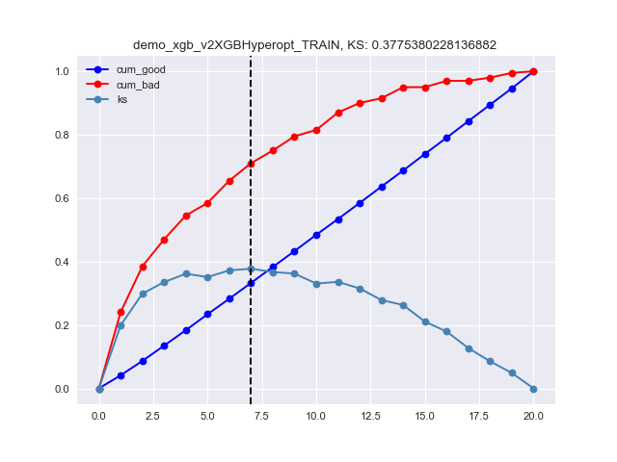

XGBHyperopt_TEST_KS
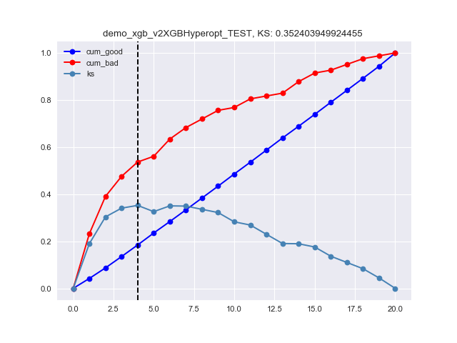

XGBHyperopt_CV5_KS

